修正版
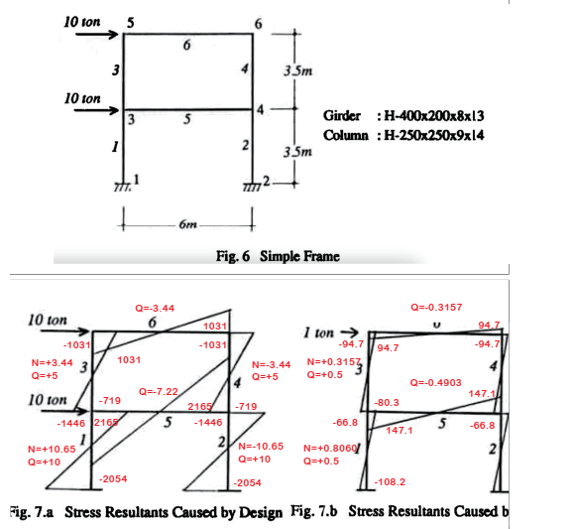

E = | 2100.0 |  |  | (ton/cm2)
G = | 807.7 |  |  | (ton/cm2)

 |  |  |  |  |  |  |  |  |  |  |  |  |  | ⏬️ |  |  |  | ⏬️ |  |  |  |  |  | 解析結果と確認
部材 | 接続接点 |  | 材長 | 断面積 | せん断断面積 | 断面2次 | 単位質量 |  | 鉄骨重量 | 軸剛性 | せん断剛性 | 曲げ剛性 | 設計荷重時 |  |  |  | 単位荷重時 |  |  |  | 軸力変形寄与 | 剪断変形寄与 | 曲げ寄与 | 現設計変位 ΣDi | 計算過程1 | 計算過程2 | 計算過程3 | 修正後の重量 | 修正係数 | 修正後変位 ΣDi'
番号 |  |  | (cm) | (cm2) | (cm2) | (cm4) | (kg/m) |  | (ton) | (ton) | (ton) | (ton・cm2) | (ton) | (ton) | (ton・cm) | (ton・cm) | (ton) | (ton) | (ton・cm) | (ton・cm) |  |  |  | 4.804 |  |  |  | 寄与率に従い分配 | [修正前重量比] | 4.536
n | i | j | L | A | As | I | w | αs | Wi | EA | AsG/αs | EI | Na | Qa | Mai | Maj | Nu | Qu | Mui | Muj | NaNuL/EA | αsQaQuL/GAs | Bendng |  | DiWi | Si =√(DiWi) | Si/ΣSi | Wi'=Wt*Si/ΣSi | α=Wi'/Wi
 |  |  |  |  |  |  |  |  | Wt=ΣWi |  |  |  |  |  |  |  |  |  |  |  |  |  |  | 個材の寄与変位 |  | ΣSi |  | ΣWi' |  | 個材の寄与変位
auto |  |  |  |  |  |  |  |  | 1.774 |  |  |  |  |  |  |  |  |  |  |  |  |  |  | Di |  | 2.837 |  | 1.774 |  | Di'
0 | input | input | input | input | input | input | auto | input | auto | auto | auto | auto | input | input | input | input | input | input | input | input | auto | auto | auto | auto | auto | auto | auto | auto | auto | auto
1 | 1 | 3 | 350 | 90.00 | 22.50 | 10579 | 70.7 | 1.0 | 0.247 | 189000 | 18173 | 22215900 | 10.7 | 10.0 | -2054.1 | -1445.9 | 0.81 | 0.50 | -108.20 | -66.80 | 0.016 | 0.096 | 0.903 | 1.016 | 0.251 | 0.501 | 0.177 | 0.313 | 1.267 | 0.801
2 | 2 | 4 | 350 | 90.00 | 22.50 | 10579 | 70.7 | 1.0 | 0.247 | 189000 | 18173 | 22215900 | -10.7 | 10.0 | -2054.1 | -1445.9 | -0.81 | 0.50 | -108.20 | -66.80 | 0.016 | 0.096 | 0.903 | 1.016 | 0.251 | 0.501 | 0.177 | 0.313 | 1.267 | 0.801
3 | 3 | 5 | 350 | 90.00 | 22.50 | 10579 | 70.7 | 1.0 | 0.247 | 189000 | 18173 | 22215900 | 3.4 | 5.0 | -719.2 | -1030.8 | 0.32 | 0.50 | -80.30 | -94.70 | 0.002 | 0.048 | 0.420 | 0.470 | 0.116 | 0.341 | 0.120 | 0.213 | 0.862 | 0.545
4 | 4 | 6 | 350 | 90.00 | 22.50 | 10579 | 70.7 | 1.0 | 0.247 | 189000 | 18173 | 22215900 | -3.4 | 5.0 | -719.2 | -1030.8 | -0.32 | 0.50 | -80.30 | -94.70 | 0.002 | 0.048 | 0.420 | 0.470 | 0.116 | 0.341 | 0.120 | 0.213 | 0.862 | 0.545
5 | 3 | 4 | 600 | 83.37 | 32.00 | 22965 | 65.4 | 1.0 | 0.393 | 175077 | 25846 | 48226500 | 0.0 | -7.2 | 2165.0 | 2165.0 | 0.00 | -0.49 | 147.10 | 147.10 | 0.000 | 0.082 | 1.321 | 1.403 | 0.551 | 0.742 | 0.262 | 0.464 | 1.182 | 1.187
6 | 5 | 6 | 600 | 83.37 | 32.00 | 22965 | 65.4 | 1.0 | 0.393 | 175077 | 25846 | 48226500 | 0.0 | -3.4 | 1030.8 | 1030.8 | 0.00 | -0.32 | 94.70 | 94.70 | 0.000 | 0.025 | 0.405 | 0.430 | 0.169 | 0.411 | 0.145 | 0.257 | 0.655 | 0.657

